Лист1
Иторговая аттестационная работа Петровой О.С. По курсу Тестирование ПО
Задачи | 1 | Тестировщику требуется определить наборы проверок, необходимых и достаточных для покрытия всех основных положительных сценариев. Можно пользоваться любыми метриками и методиками. | Справка* | ИНН ИП состоит из 12 последовательныйх цифр (https://www.zakonrf.info/content/articles/ip-cifry-inn/) | ОГРНИП стостоит изз 15 цифр (https://e-kontur.ru/enquiry/1751/chto-takoe-ogrnip) | Сценарий негативный, когда при введении некорректных данных - система корректно их обраатывает.
 | 2 | Необходимо указать негативные проверки при интеграционном тестировании.
Предусловие | 1 | Приложение для содания расчетного счета ИП установлено.
 | 2 | Открыта страница авторизации.
Решение | Чек-листы

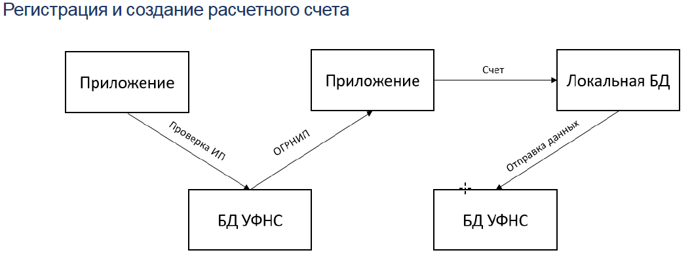
ЧЕК-ЛИСТ
№ тест-кейса |  | Описание | Ожидаемый результат | Статус
А1 |  | Авторизация существующим ИНН из 12 цифр | Успешная авторизация. Предоставлен доступ к следующей станице с проверкой ОГРНИП.
А2 |  | Авторизация существующим ИНН при проблеме соединения с ДБ УФНС | Сообщение о технической пролеме с просьбой повторить соединение позже.
А3 |  | Авторизация НЕсуществующим ИНН | Сообщение: "Нету открытых ИП"
О1 |  | Подтверждение ОГРНИП пользователем | ОРГНИП подтвержден. Предоставлен доступ к открытию расчетного счёта.
О2 |  | Выявление несоответстви я/ий в ОГРНИП | Доступна ЭФ для создания отчета об ошибке.
ЭФ1 |  | ЭФ отчета об ошибке корректно заполнена | ЭФ доступна к отправке.
РС1 |  | Создание расчётного счёта(РС) в банке | Успешное создание РС. Информация о РС в приложении появляется в течение суток.

Сценарий |  | Что проверяем | Как проверяем | Тип сценария
Проверка ИНН |  | Корректность ввода пользователем ИНН ИП | 1. Ввод несуществующего ИНН ИП (из 12 цифр). 2. Ввод ИНН отличного от 12 цифр. 3. Ввод ИНН ИП с пробелами. 4. Ввод ИНН ИП с использованием сторонних знаков. 5. Ввод пустой строки. | негативный
Заполнение ЭФ |  | Заполненой ЭФ отчета об ошибке | 1. Заполнение ЭФ с пустыми обязательными полями (если обязательных полей n, то n раз неоходимо пробовать отправить форму с разым пустым уникальным полем). 2. Отправка пустой формы. | негативный
Создание счета |  | Создание расчётного счёта | 1. Заполнение формы с пустыми обязательными полями (если обязательных полей n, то n раз неоходимо пробовать отправить форму с разым пустым уникальным полем). 2. Отправка пустой формы | негативный

